Texto
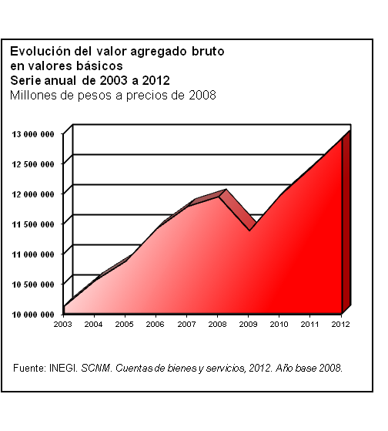
13. Información económica agregada

Este capítulo se conforma en su mayor parte con estadísticas gene­radas por el Instituto Nacional de Estadística y Geografía, princi­palmente del Sistema de Cuentas Nacionales de México (SCNM) y, en menor medida, de los Censos Económicos, los cuales constitu­yen acervos de información imprescindible para examinar la estructura económica del país. Complementariamente se incluyen cifras del CONACYT.
Debido a los cambios metodológicos en las estimaciones del SCNM, entre los que destacan la actualización del año base del cálculo a 2008, así como la reagrupación de las actividades económicas conforme al Sistema de Clasificación Industrial de América del Norte (SCIAN); la cobertura temporal predominante de este capítulo cubre el periodo de 2003 a 2012.

